Intro (Home Tab)
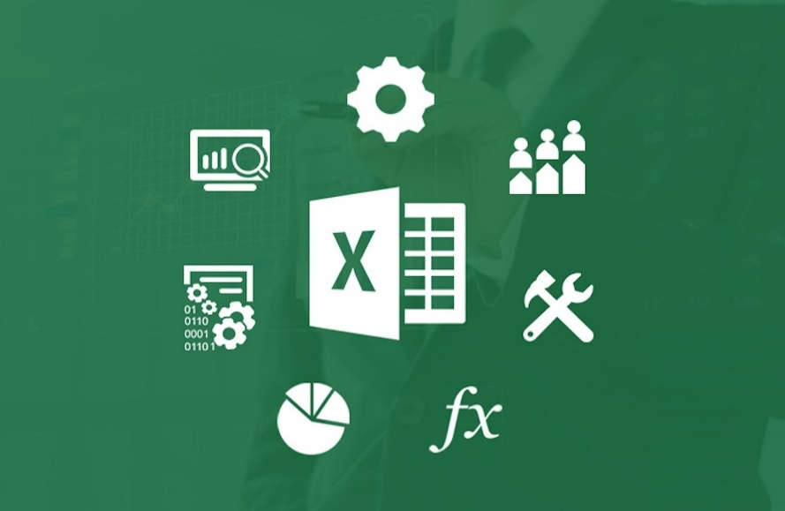

Excel Fundmentals
Clipboard

 |  |  | Copy | Paste
Mohamed |  |  | Ctrl + C | Ctrl + V

 |  |  | Cut | Paste
 | Mohamed |  | Ctrl + X | Ctrl + V

Mohamed | Tahseen |  | Format Painter

Font

Mohamed |  | Tahseen

 | Border

Alignment

Mohamed | Tahseen |  | Align

Mohamed | Tahseen |  | Orientation

Mohamed Tahseen |  |  | Wrap Text

Mohamed |  |  | Merge

Number
 | 1000000

1000000.00 |  | Number

$1,000,000.00 |  | Currency

1992-02-04 |  | Long Date
1992-02-04 |  | Short Date

0.31 |  | Percentage
31%

0000144555 |  | Text

Styles

Mohamed | tahseen

Mohamed | tahseen

Mohamed | tahseen

رقم الموظف | اسم الموظف | المسمى الوظيفي | راتب الموظف | رقم الموبايل
14789 | سعيد محمود رمضان كامل | محاسب | 3119 | 59458686
14790 | حسين يزن راضي محمد | إداري | 3714 | 59458687
14791 | محمد سفعين سمير محمد | مهندس | 2463 | 59458688
14792 | سعيد محمد سامي محمود | قانوني | 2716 | 59458689
14793 | مؤمن رياض مروان حمزة | آذن | 2983 | 59458690
14794 | شادي محمود زياد أحمد | إداري | 2585 | 59458691

Cells

Insert | Cell
 | Column
 | Row

Delete | Cell
 | Column
 | Row

Foramt | Row
 | Coulmn

Editing
 |  |  |  |  | Mohamed Ali | mohamed.ali@example.com
 |  |  |  |  | Karim Emad | ahmed.hassan@example.com
Flash Fill |  |  |  |  | Khaled Omar | karim.emad@example.com
 |  |  |  |  | Youssef Ahmed | mahmoud.yasser@example.com
Fill | Down |  |  |  | Abdullah Tarek | khaled.omar@example.com
 | Right |  |  |  | Omar Hussein | youssef.ahmed@example.com
 | Up |  |  |  | Sherif Waleed | ibrahim.sami@example.com
 | Left |  |  |  | Hany Mohamed | abdullah.tarek@example.com
 |  |  |  |  | Ibrahim Khaled | ali.gamal@example.com
 |  |  |  |  | Amr Ahmed | omar.hussein@example.com
Find & Replace |  |  |  |  | Ahmed Hassan
 |  |  |  |  | Mahmoud Yasser
 |  |  |  |  | Mostafa Saeed
Clear |  |  |  |  | Ibrahim Sami
 |  |  |  |  | Ali Gamal

Inserting Images & Shapes

Data Validation
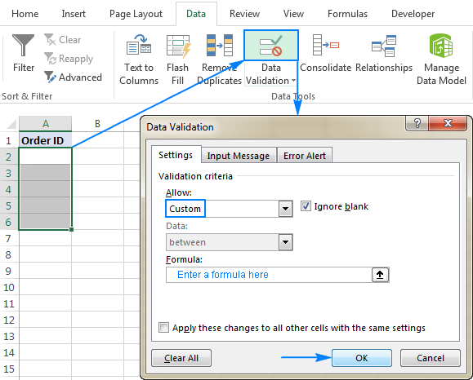
Data Validation في Excel هي أداة قوية تتيح لك التحكم في نوع البيانات التي يمكن إدخالها في الخلايا. باستخدامها، يمكنك تحديد قواعد معينة للمستخدمين أثناء إدخال البيانات، مما يساعد في تقليل الأخطاء وضمان اتساق البيانات.
إزاي تستخدم Data Validation؟
 | هل انت مصري
1. تحديد الخلية أو النطاق:
حدد الخلية أو النطاق اللي عايز تطبق عليه القواعد.
2. فتح أداة Data Validation: | كم عمرك
اضغط على تبويب Data من الشريط الرئيسي.
بعد كده اختار Data Validation من المجموعة "Data Tools".
3. اختيار نوع البيانات: | ادخل رقم البطاقة | جيزة
هتلاقي نافذة Data Validation فتحت. تحت Settings، هتلاقي قائمة منسدلة تحت Allow. هنا تقدر تختار نوع البيانات اللي عايز تسمح بيها: |  | قاهرة
Whole Number: لو عايز تقبل أرقام صحيحة فقط. |  | فيوم
Decimal: لو عايز تقبل أرقام عشرية. |  | غربية
List: لو عايز تقيد الإدخال لقائمة محددة من القيم. |  | شرقية
Date: لو عايز تقبل تواريخ بس.
Time: لو عايز تقبل وقت بس.
Text Length: لو عايز تقيد طول النص.
Custom: لو عايز تستخدم معادلة مخصصة لتحديد القاعدة.
4. تحديد الشروط:
بعد ما تختار النوع، هتلاقي خيارات إضافية تحت Data زي "between" أو "greater than" بناءً على النوع اللي اخترته. حدد الشرط اللي يناسبك وأدخل القيم المطلوبة.
5. إضافة رسالة الإدخال (اختياري):
ممكن تضيف رسالة تظهر للمستخدم لما يجي يدخل البيانات عشان يعرف القواعد المطلوبة. ده بيتعمل من تبويب Input Message في نفس النافذة.
6. إضافة رسالة الخطأ (اختياري):
لو المستخدم دخل بيانات مخالفة للقاعدة، ممكن تظهرله رسالة خطأ مخصصة. ده بيتعمل من تبويب Error Alert.

